상품제안서
3단자동, 수동 풀컬러우산+실크인쇄도 크게하는 우산플렉스! <원단을 스케치북이라고 생각하라!> | 상품코드: F26892

 |  |  |  |  |  |  | 02-412-0044 | www.easy1.co.kr
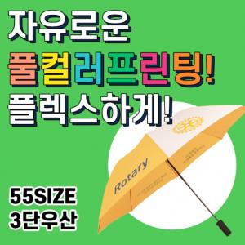

【상세/제작정보】

【인쇄/포장옵션】 | / 포장불가능

【공급단가】 | 수량 | 10~ | 30~ | 50~ | 100~ | 200~
*VAT별도 | 단가 | 20,000원 | 19,700원 | 19,500원 | 19,000원 | 18,750원

【상품 URL】 | http://www.easy1.co.kr/src/goods_detail.php?gdno=26892

